麻球说
 | TAILTALK麻球说产品报价单
序列 | 系统编码 | 产品图 | 品名 | 箱规 | 批发价 | 零售价 | 当前活动政策
1 | 22S0602MN1500 |  | 低温烘焙全价全期猫粮1.5kg | 6袋/箱 | 98 | 168 | 10送1
2 | 22S0600GN0100 | 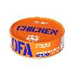 | OFA 全价主食罐100g（鸡肉） | 24罐/箱 | 7.5 | 12 | 20送4
3 | 22S0601GN0100 | 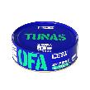 | OFA 全价主食罐100g（金枪鱼） | 24罐/箱 | 7.5 | 12 | 20送4
4 | 22S0597GN0100 |  | A41全价生骨肉主食罐100g（鹅肉） | 24罐/箱 | 8.4 | 14 | 20送4
5 | 22S0598GN0100 |  | A41全价生骨肉主食罐100g（鸸鹋肉） | 24罐/箱 | 8.4 | 14 | 20送4
6 | 22S0599GN0100 |  | A41全价生骨肉主食罐100g（兔肉） | 24罐/箱 | 8.4 | 14 | 20送4
7 | 22S0604MN0065 | 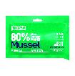 | 鳕鱼青口贝配方 15g*5 | 60罐/箱 | 7.5 | 12.9 | 20送4
8 | 22S0611MN0155 | 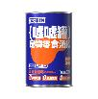 | 嘘嘘罐 鸡肉蔓越莓 155g | 24罐/箱 | 7.5 | 12.9 | 20送4
9 | 22S0612MN0155 | 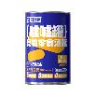 | 嘘嘘罐 鸭肉冬瓜皮 155g |  | 7.5 | 12.9 | 20送4
10 | 22S0613MN0155 | 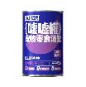 | 嘘嘘罐 兔肉番石榴 155g |  | 7.5 | 12.9 | 20送4
11 | 22S0614MN0155 | 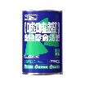 | 嘘嘘罐 鳕鱼青口贝 155g |  | 7.5 | 12.9 | 20送4
12 | 22S0606MN0015 | 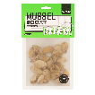 | 猎奇实验室 青口贝冻干 | 50包/箱 | 6 | 9.9 | 10送1

